Login
Màn hình Login Screen
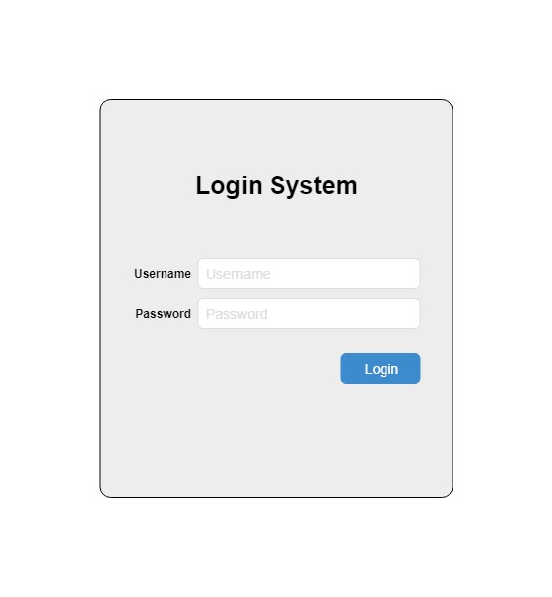

 |  |  |  |  |  | Màn hình đăng nhập
 |  |  |  |  |  | UserName, Password là bắt buộc
 |  |  |  |  |  | Password chỉ có ký tự số và alphabet

Message (nếu có)
 |  |  |  |  |  | Ấn Login để đăng nhập
 |  |  |  |  |  |  | Tài khoản không tồn tại báo lỗi
 |  |  |  |  |  |  |  | Your Username or Password is incorrect!
 |  |  |  |  |  |  | Tài khoản tồn tại
 |  |  |  |  |  |  |  | Báo đăng nhập thành công
 |  |  |  |  |  |  |  |  | Login Successful!

 | No | Control | Type | Max/Min | Comment
 | 1 | Username | Textbox | 200/4
 | 2 | Password | Textbox | 50/6

